상품제안서
송월타올 킹 엠블럼 뱀부 혼방 190g 핸들패키지 2매 세트 | 상품코드: S43392

 |  |  |  |  |  |  | 02-713-8555 | www.synergygift.co.kr
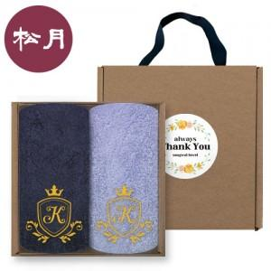

【상세/제작정보】 | <p><span style="font-size: 18.6667px;">※ 자수인쇄 디자인 난이도, 글자수 등에 따라서 인쇄비 편차 발생 됩니다.</span>​​</p>

【인쇄/포장옵션】 | 실크, 자수 / 포장불가능

【공급단가】 | 수량 | 50~ | 100~ | 300~ | 1,000~ | 3,000~
*VAT별도 | 단가 | 14,980원 | 14,750원 | 14,040원 | 13,450원 | 13,210원

【상품 URL】 | https://www.synergygift.co.kr:443/src/goods_detail.php?gdno=43392

